手順書_はじめに
 |  |  |  | C1.0 |  |  |  |  |  |  |  |  | C2.0 | EOL
 | ヒートマップ 4.1.2 ＞ 手順書

 |  | このワークブックは？

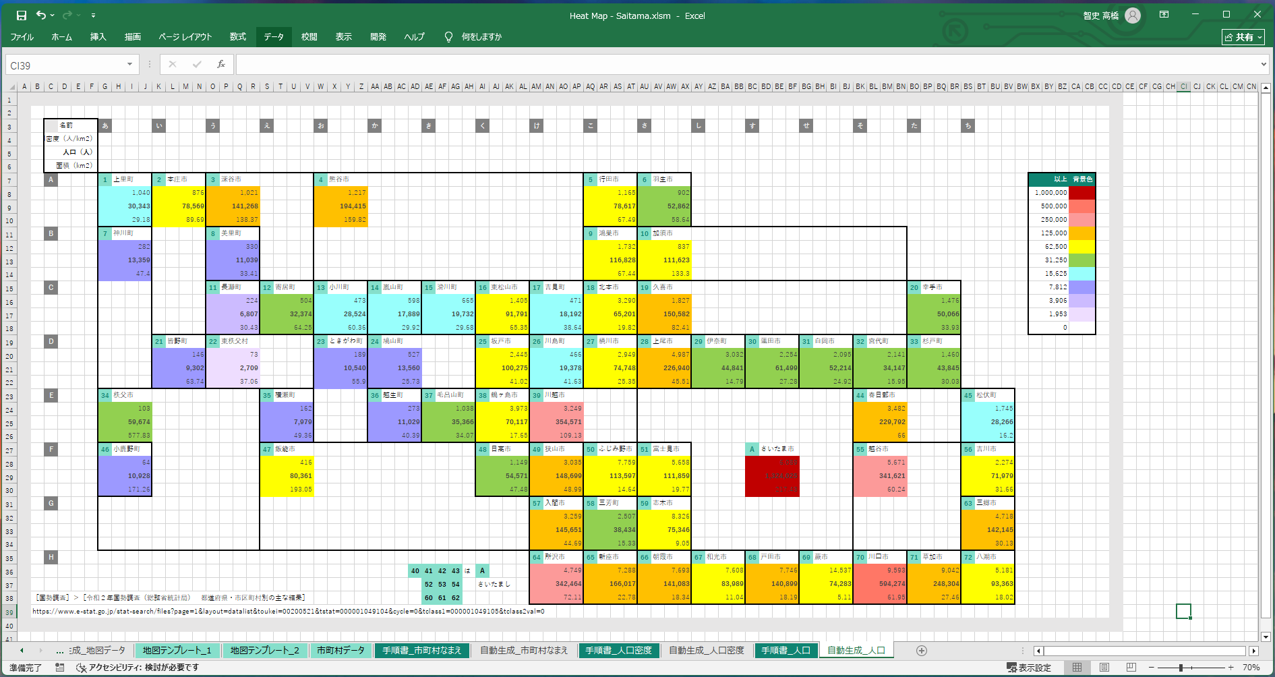

 |  |  | 👆 | いわゆるヒートマップですが、その地図の部分を編集できるようにしたツールです。
 |  |  |  | 強くデフォルメした地図を用意できることで、現場での暗記力、判断速度を補うことを狙うものです。

 |  | 手順１

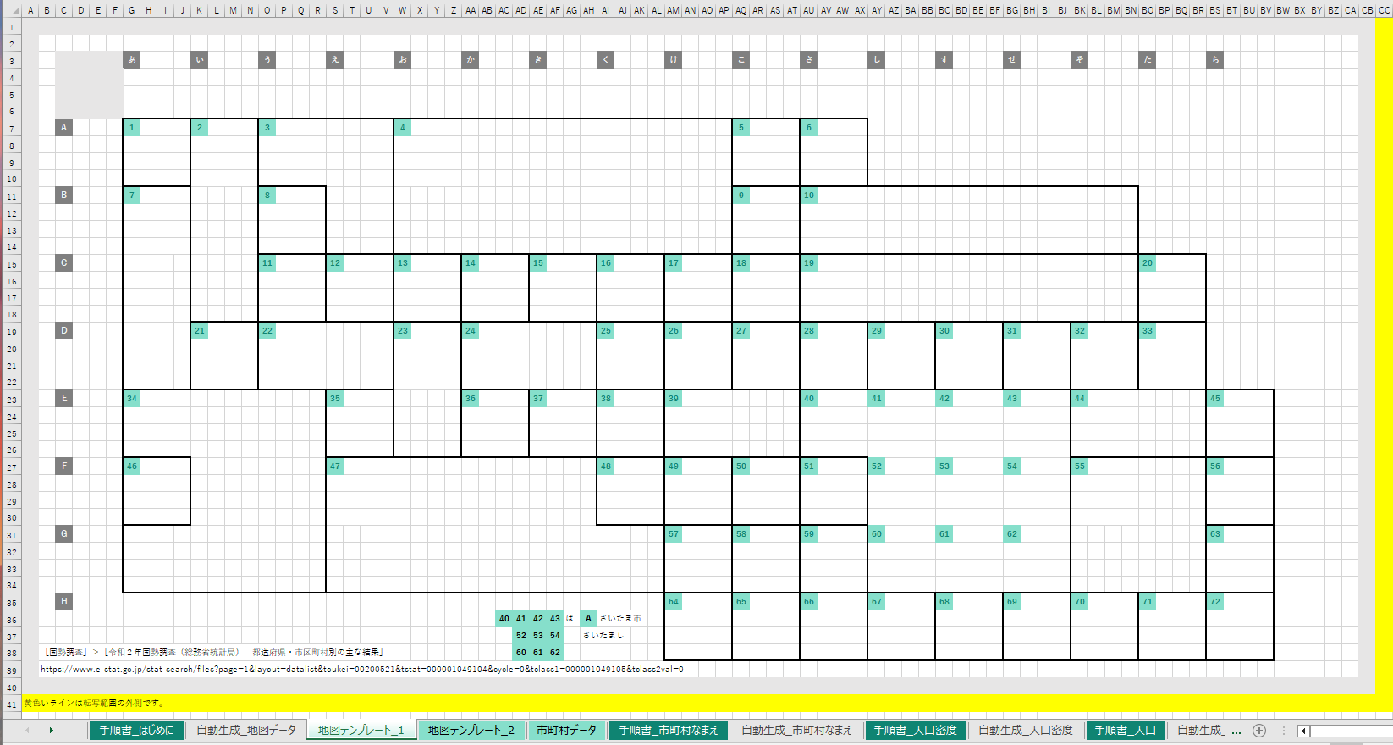

 |  |  |  |  | ［地図テンプレート_XXXX］ |  |  |  |  |  | ワークシートを編集して地図をお絵描きしてください。

 |  |  |  |  | このとき、
 |  |  |  |  |  |  | 1
 |  |  |  |  | をコピー貼り付けして、非公式市区町村番号（InformalCityId）を任意に付けて置いていってください。背景色、文字色で認識します。

 |  |  | 内容は、既存のワークシートを参考にしてください。
 |  |  | ワークシートの _1 の部分を変えて最大１０シートまで対応することができます。

 |  | 手順２

 |  |  | 👇 | 作った |  | ［地図テンプレート_XXXX］ |  |  |  |  |  | ワークシートのシート名を入力してください。
 |  |  |  | １０件まで対応します。
 |  |  |  | ワークシート名 |  |  |  |  |  |  |  |  | 範囲
R1.1.0 |  |  | 1 | 地図テンプレート_丁目 |  |  |  |  |  |  |  |  | A1:BT53
 |  |  |  | ワークシート名 |  |  |  |  |  |  |  |  | 範囲
R1.2.0 |  |  | 2 | 地図テンプレート_大字 |  |  |  |  |  |  |  |  | A1:BT53
 |  |  |  | ワークシート名 |  |  |  |  |  |  |  |  | 範囲
R1.3.0 |  |  | 3
 |  |  |  | ワークシート名 |  |  |  |  |  |  |  |  | 範囲
R1.4.0 |  |  | 4
 |  |  |  | ワークシート名 |  |  |  |  |  |  |  |  | 範囲
R1.5.0 |  |  | 5
 |  |  |  | ワークシート名 |  |  |  |  |  |  |  |  | 範囲
R1.6.0 |  |  | 6
 |  |  |  | ワークシート名 |  |  |  |  |  |  |  |  | 範囲
R1.7.0 |  |  | 7
 |  |  |  | ワークシート名 |  |  |  |  |  |  |  |  | 範囲
R1.8.0 |  |  | 8
 |  |  |  | ワークシート名 |  |  |  |  |  |  |  |  | 範囲
R1.9.0 |  |  | 9
 |  |  |  | ワークシート名 |  |  |  |  |  |  |  |  | 範囲
R1.10.0 |  |  | 10

 |  | 手順２

 |  |  |  |  | ［市町村データ］ |  |  | ワークシートを頑張って入力してください。コピー貼り付けと手調整の能力が試されます。

 |  |  | 既存のワークシートを参考にしてください。

 |  |  | TIPS |  | この表は［なまえ］列で昇順ソートすると、［InformalCityId］を逆引きするのに便利です。

 |  | 手順３

 |  |  | 👇 | 以下のボタンを押してください。

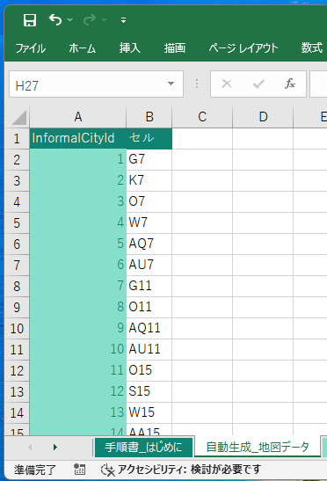

 |  |  |  |  | ［自動生成_地図データ］ |  |  |  |  | ワークシートが自動生成されます。これは後でヒートマップを自動生成するときに使われます。

 |  | 手順４

 |  |  | 引き続き、
 |  |  |  | ■ | ［手順書_市町村なまえ］ |  |  |  |  | ワークシート
 |  |  |  | ■ | ［手順書_人口密度］ |  |  |  | ワークシート
 |  |  |  | ■ | ［手順書_人口］ |  |  | ワークシート
 |  |  | を読んでください。

 | 以上
EOF

市町村データ
InformalCityId | 元データSort | 名前 | なまえ | 人口（人） | 世帯数 | 郵便番号 | 面積（ha） | 人口密度（人/ha） | 世帯密度（世帯/ha） | 交通1 | 交通2 | 交通3 | 交通4 | 交通5 | 交通6
J | 4 | あたご | あたご | 1476 | 730 | 352-0021 | 55.6 | 26.5 | 13.1
34 | 1 | あたご1 | あたご1 | 125 | 67 |  | 15.9 | 7.9 | 4.2
※ヘッダーは１行になるよう手調整してください。A列の名前は［InformalCityId］にしてください。
［埼玉県新座市］＞［令和7年 町・丁目別世帯・人口］
https://www.city.niiza.lg.jp/site/toukei/jinko-r7.html
［郵便局］＞［埼玉県］＞［新座市の郵便番号一覧］
https://www.post.japanpost.jp/cgi-zip/zipcode.php?pref=11&city=1112300&cmp=1&mode=list&addr=
［埼玉県新座市］＞［〔１〕 土地・気象］＞［5 地域別面積］
https://www.city.niiza.lg.jp/uploaded/attachment/66471.pdf
［マピオン］＞［埼玉県新座市のバス停一覧］ https://www.mapion.co.jp/phonebook/M12001/11230/
33 | 2 | あたご2 | あたご2 | 137 | 52 |  | 15.9 | 8.6 | 3.3 | ○菅沢
32 | 3 | あたご3 | あたご3 | 1214 | 611 |  | 23.8 | 51 | 25.7 | ○あたご第二児童遊園
T | 10 | 池田 | いけだ | 3138 | 1448 | 352-0015 | 55.3 | 56.7 | 26.2
62 | 5 | 池田1 | いけだ1 | 12 | 11 |  | 9.9 | 1.2 | 1.1
63 | 6 | 池田2 | いけだ2 | 226 | 114 |  | 11.9 | 19 | 9.6 | ○池田二丁目
64 | 7 | 池田3 | いけだ3 | 599 | 278 |  | 12 | 49.9 | 23.2
65 | 8 | 池田4 | いけだ4 | 1123 | 506 |  | 13.5 | 83.2 | 37.5 | ○池田小学校入口
66 | 9 | 池田5 | いけだ5 | 1178 | 539 |  | 8 | 147.3 | 67.4
P | 16 | 石神 | いしがみ | 9311 | 4250 | 352-0033 | 77.9 | 119.5 | 54.6
59 | 11 | 石神1 | いしがみ1 | 1529 | 742 |  | 18.7 | 81.8 | 39.7 | ○新座病院前
68 | 12 | 石神2 | いしがみ2 | 1894 | 796 |  | 15.5 | 122.2 | 51.4 | ○堀ノ内病院
67 | 13 | 石神3 | いしがみ3 | 2169 | 1049 |  | 13.7 | 158.3 | 76.6
58 | 14 | 石神4 | いしがみ4 | 1686 | 745 |  | 18 | 93.7 | 41.4
44 | 15 | 石神5 | いしがみ5 | 2033 | 918 |  | 12 | 169.4 | 76.5
E | 22 | 大和田 | おおわだ | 9278 | 4328 | 352-0004 | 178.2 | 52.1 | 24.3
18 | 17 | 大和田1 | おおわだ1 | 3836 | 1824 |  | 54 | 71 | 33.8 | ○新座駅北入口
17 | 18 | 大和田2 | おおわだ2 | 156 | 89 |  | 29.7 | 5.3 | 3
16 | 19 | 大和田3 | おおわだ3 | 26 | 13 |  | 30.7 | 0.8 | 0.4 | ○第二老人福祉センター
8 | 20 | 大和田4 | おおわだ4 | 1352 | 654 |  | 36.8 | 36.7 | 17.8 | ○新座柳瀬高校入口 | ○英橋 | ○大和田 | ○新座団地郵便局
9 | 21 | 大和田5 | おおわだ5 | 3908 | 1748 |  | 27 | 144.7 | 64.7 | ○新座車庫
U | 26 | 片山 | かたやま | 7510 | 3257 | 352-0025 | 73 | 102.9 | 44.6
69 | 23 | 片山1 | かたやま1 | 2365 | 1069 |  | 23 | 102.8 | 46.5 | ○あけぼの住宅前
70 | 24 | 片山2 | かたやま2 | 1327 | 601 |  | 18 | 73.7 | 33.4 | ○片山二丁目
71 | 25 | 片山3 | かたやま3 | 3818 | 1587 |  | 32 | 119.3 | 49.6 | ○庚申塚前
B | 30 | 北野 | きたの | 7064 | 3601 | 352-0003 | 64 | 110.4 | 56.3
11 | 27 | 北野1 | きたの1 | 816 | 444 |  | 24 | 34 | 18.5 | ○北野入口 | ○立教前
10 | 28 | 北野2 | きたの2 | 2791 | 1280 |  | 21 | 132.9 | 61
4 | 29 | 北野3 | きたの3 | 3457 | 1877 |  | 19 | 181.9 | 98.8 | ○東寮前
W | 37 | 栗原 | くりはら | 13621 | 7355 | 352-0035 | 88.4 | 154.1 | 83.2
77 | 31 | 栗原1 | くりはら1 | 3350 | 1548 |  | 21.9 | 153 | 70.7 | ○火の見下 | ○栗原
78 | 32 | 栗原2 | くりはら2 | 920 | 440 |  | 10 | 92 | 44
79 | 33 | 栗原3 | くりはら3 | 2061 | 1036 |  | 15 | 137.4 | 69.1 | ○別れ道 | ○栗原公民館前
82 | 34 | 栗原4 | くりはら4 | 2036 | 1083 |  | 13 | 156.6 | 83.3
81 | 35 | 栗原5 | くりはら5 | 2661 | 1613 |  | 14.5 | 183.5 | 111.2 | ◆ひばりヶ丘駅 | ○栗原五丁目
80 | 36 | 栗原6 | くりはら6 | 2593 | 1635 |  | 14 | 185.2 | 116.8 | ○新座栗原郵便局
Q | 43 | 栄 | さかえ | 9403 | 4762 | 352-0014 | 68 | 138.3 | 70
49 | 38 | 栄1 | さかえ1 | 849 | 467 |  | 10 | 84.9 | 46.7
50 | 39 | 栄2 | さかえ2 | 2229 | 992 |  | 15 | 148.6 | 66.1 | ○新座栄 | ○妙音沢入口
51 | 40 | 栄3 | さかえ3 | 1839 | 953 |  | 13 | 141.5 | 73.3 | ○栄公民館前(福祉の里)
52 | 41 | 栄4 | さかえ4 | 1835 | 1027 |  | 13.5 | 135.9 | 76.1 | ○都民農園セコニック
53 | 42 | 栄5 | さかえ5 | 2651 | 1323 |  | 16.5 | 160.7 | 80.2
R | 47 | 新堀 | しんぼり | 10458 | 5364 | 352-0032 | 78 | 134.1 | 68.8
56 | 44 | 新堀1 | しんぼり1 | 3429 | 1585 |  | 29 | 118.2 | 54.7
55 | 45 | 新堀2 | しんぼり2 | 3856 | 1981 |  | 29 | 133 | 68.3
54 | 46 | 新堀3 | しんぼり3 | 3173 | 1798 |  | 20 | 158.7 | 89.9
I | 50 | 菅沢 | すがさわ | 1453 | 692 | 352-0017 | 82.1 | 17.7 | 8.4
25 | 48 | 菅沢1 | すがさわ1 | 460 | 202 |  | 39.6 | 11.6 | 5.1 | ○オリエンタル酵母工業前 | ○野火止三丁目 | ○あたご橋
24 | 49 | 菅沢2 | すがさわ2 | 993 | 490 |  | 42.5 | 23.4 | 11.5 | ○十文字女子大前 | ○中郷 | ○菅沢子供広場
S | 56 | 道場 | どうじょう | 1615 | 772 | 352-0024 | 42.6 | 37.9 | 18.1
61 | 54 | 道場1 | どうじょう1 | 1024 | 496 |  | 16.8 | 61 | 29.5
60 | 55 | 道場2 | どうじょう2 | 591 | 276 |  | 25.8 | 22.9 | 10.7 | ○堀の内橋 | ○片山小学校 | ○道場
C | 53 | 東北 | とおほく | 8135 | 4493 | 352-0001 | 51 | 159.5 | 88.1
5 | 51 | 東北1 | とおほく1 | 1952 | 1026 |  | 11 | 177.5 | 93.3 | ○新座志木中央総合病院 | ○すきっぷたうん
6 | 52 | 東北2 | とおほく2 | 6183 | 3467 |  | 40 | 154.6 | 86.7 | ○東北通り | ○東北二丁目 | ○志木駅南 | ○志木駅南口
D | 59 | 中野 | なかの | 583 | 285 | 352-0005 | 73.7 | 7.9 | 3.9
15 | 57 | 中野1 | なかの1 | 388 | 213 |  | 33.7 | 11.5 | 6.3 | ○中野 | ○跡見女子大
7 | 58 | 中野2 | なかの2 | 195 | 72 |  | 40 | 4.9 | 1.8
A | 63 | 新座 | にいざ | 7791 | 4202 | 352-0006 | 47 | 165.8 | 89.4
3 | 60 | 新座1 | にいざ1 | 1350 | 684 |  | 8 | 168.8 | 85.5 | ○富士見ヶ丘 | ○富士見ヶ丘団地
2 | 61 | 新座2 | にいざ2 | 2439 | 1132 |  | 14 | 174.2 | 80.9
1 | 62 | 新座3 | にいざ3 | 4002 | 2386 |  | 25 | 160.1 | 95.4 | ○団地南 | ○新座団地東 | ○新座団地
N | 105 | 新塚 | にいづか | 1451 | 568 | 352-0013 | 62.9 | 23.1 | 9
40 | 103 | 新塚1 | にいづか1 | 1451 | 568 |  | 21.1 | 68.8 | 26.9 | ○新座市営墓園
41 | 104 | 新塚他の地域 | にいづかほかのちいき | 0 | 0 |  | 41.8 | 0 | 0
O | 67 | 西堀 | にしぼり | 6376 | 2730 | 352-0031 | 104.6 | 61 | 26.1
43 | 64 | 西堀1 | にしぼり1 | 1864 | 826 |  | 21 | 88.8 | 39.3 | ○西堀 | ○小山入口
42 | 65 | 西堀2 | にしぼり2 | 4393 | 1841 |  | 40 | 109.8 | 46 | ○西堀小学校 | ○西堀南
57 | 66 | 西堀3 | にしぼり3 | 119 | 63 |  | 43.6 | 2.7 | 1.4
V | 73 | 野寺 | のでら | 9852 | 4690 | 352-0034 | 89.2 | 110.4 | 52.6
72 | 68 | 野寺1 | のでら1 | 1322 | 691 |  | 11 | 120.2 | 62.8
73 | 69 | 野寺2 | のでら2 | 2411 | 1185 |  | 26.5 | 91 | 44.7 | ○貝沼
74 | 70 | 野寺3 | のでら3 | 2246 | 933 |  | 21.2 | 105.9 | 44
75 | 71 | 野寺4 | のでら4 | 2570 | 1199 |  | 20 | 128.5 | 60 | ○第五中学前 | ○上後
76 | 72 | 野寺5 | のでら5 | 1303 | 682 |  | 10.5 | 124.1 | 65 | ○野寺小学校東
G | 82 | 野火止 | のびとめ | 32499 | 15021 | 352-0011 | 487.2 | 66.7 | 30.8
29 | 74 | 野火止1 | のびとめ1 | 3149 | 1466 |  | 52.8 | 59.6 | 27.8 | ○野火止ふれあい公園前
28 | 75 | 野火止2 | のびとめ2 | 450 | 224 |  | 45.6 | 9.9 | 4.9 | ○新座中学校 | ○台
27 | 76 | 野火止3 | のびとめ3 | 2316 | 1085 |  | 101.1 | 22.9 | 10.7 | ○新座市役所 | ○陣屋 | ○平林寺 | ○山下橋 | ○菅沢中央
26 | 77 | 野火止4 | のびとめ4 | 5240 | 2515 |  | 65.7 | 79.8 | 38.3 | ○望芙台住宅 | ○野火止小学校
19 | 78 | 野火止5 | のびとめ5 | 8004 | 3732 |  | 60 | 133.4 | 62.2 | ◆新座駅 | ○ふるさと小道 | ○野火止角 | ○新座駅南口 | ○野火止中央 | ○山川工業前
20 | 79 | 野火止6 | のびとめ6 | 4944 | 2270 |  | 47 | 105.2 | 48.3 | ○中堀
21 | 80 | 野火止7 | のびとめ7 | 3539 | 1609 |  | 55 | 64.3 | 29.3 | ○野火止中 | ○野火止七丁目 | ○凸版印刷 | ○第二中学校
22 | 81 | 野火止8 | のびとめ8 | 4857 | 2120 |  | 60 | 81 | 35.3 | ○新座警察署前 | ○野火止大門 | ○野火止坂上
H | 86 | 畑中 | はたなか | 9767 | 4562 | 352-0012 | 115.8 | 84.3 | 39.4
30 | 83 | 畑中1 | はたなか1 | 5131 | 2453 |  | 58.8 | 87.3 | 41.7 | ○エクレール前 | ○榎木ガード | ○畑中ふれあい遊園 | ○下片山 | ○畑中二丁目
31 | 84 | 畑中2 | はたなか2 | 3037 | 1310 |  | 42 | 72.3 | 31.2 | ○東福寺前
23 | 85 | 畑中3 | はたなか3 | 1599 | 799 |  | 15 | 106.6 | 53.3 | ○榎木
M | 91 | 馬場 | ばば | 5781 | 2637 | 352-0016 | 125.9 | 45.9 | 20.9
38 | 87 | 馬場1 | ばば1 | 1342 | 625 |  | 39.7 | 33.8 | 15.7 | ○原ヶ谷戸 | ○蓮光寺前
39 | 88 | 馬場2 | ばば2 | 1603 | 731 |  | 19 | 84.4 | 38.5
48 | 89 | 馬場3 | ばば3 | 1390 | 577 |  | 26.1 | 53.3 | 22.1
47 | 90 | 馬場4 | ばば4 | 1446 | 704 |  | 41.1 | 35.2 | 17.1 | ○新座高校
F | 95 | 東 | ひがし | 7078 | 3330 | 352-0002 | 47 | 150.6 | 70.9
14 | 92 | 東1 | ひがし1 | 3213 | 1404 |  | 19 | 169.1 | 73.9 | ○東一丁目
13 | 93 | 東2 | ひがし2 | 1405 | 595 |  | 13 | 108.1 | 45.8
12 | 94 | 東3 | ひがし3 | 2460 | 1331 |  | 15 | 164 | 88.7 | ○東三丁目
L | 99 | 堀ノ内 | ほりのうち | 1539 | 778 | 352-0023 | 78.2 | 19.7 | 9.9
37 | 96 | 堀ノ内1 | ほりのうち1 | 480 | 236 |  | 27.7 | 17.3 | 8.5
46 | 97 | 堀ノ内2 | ほりのうち2 | 768 | 358 |  | 18.8 | 40.9 | 19
45 | 98 | 堀ノ内3 | ほりのうち3 | 291 | 184 |  | 31.7 | 9.2 | 5.8 | ○新座市児童センター前 | ○福祉センター入口 | ○老人福祉センター
K | 102 | 本多 | ほんだ | 1233 | 622 | 352-0022 | 93.1 | 13.2 | 6.7
36 | 100 | 本多1 | ほんだ1 | 1175 | 598 |  | 51.5 | 22.8 | 11.6 | ○新座総合体育館入口 | ○本多一丁目 | ○新座営業所 | ○西屋敷
35 | 101 | 本多2 | ほんだ2 | 58 | 24 |  | 41.6 | 1.4 | 0.6 | ○史跡公園

手順書_大字_市町村なまえ
 |  |  |  | C1.0 |  |  |  |  |  |  |  |  | C2.0 |  | EOL
 | 手順書 ＞ 個別ヒートマップ

 |  |  |  |  | ［手順書_はじめに］ |  |  |  |  | を読んでから、このページの続きを読んでください。

 |  | 手順１

 |  |  |  |  | 転写元になる［地図テンプレート］のワークシート名等を、
 |  |  |  | 👇 | 以下に入力してください。

 |  |  |  | ワークシート名 |  |  |  |  |  |  |  |  | 範囲
R1.1.0 |  |  |  | 地図テンプレート_大字 |  |  |  |  |  |  |  |  | A1:BT53

 |  | 手順２

 |  |  |  |  |  | 地図の転写先を、
 |  |  |  |  | 👇 | 入力してください。

 |  |  |  |  | ワークシート名を間違えて上書きすると、このワークブックの機能を破損させてしまいかねますので慎重に確認してください。
 |  |  |  | ワークシート名 |  |  |  |  |  |  |  |  | 左上隅セル
R2.1.0 |  |  |  | 自動生成_大字_市町村なまえ |  |  |  |  |  |  |  |  | A1

 |  | 手順３

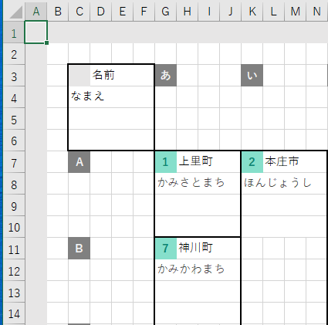
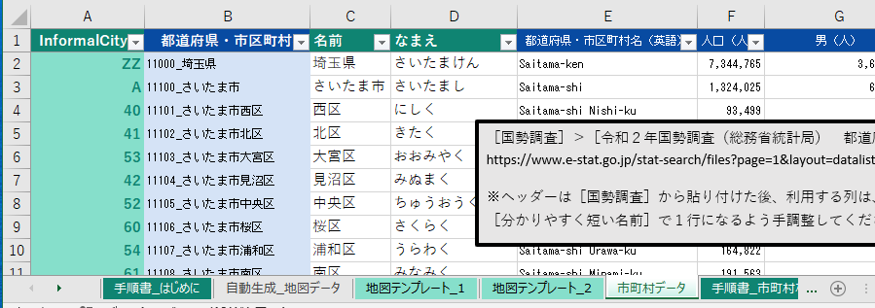

 |  |  |  | 👇 | 以下は市町村１つ分の凡例です。
 |  |  |  |  |  |  |  |  |  |  |  | ［市町村データ］ |  | ワークシートの列名を、
 |  |  |  |  |  |  |  |  |  |  |  | 👇 | 以下の凡例に入れてください。

 |  |  |  |  |  |  |  |  |  |  |  |  | 転写先セル
R3.0.5.0 |  |  |  |  |  |  |  |  |  |  |  |  | BN5
 |  |  | ここに入力できます。
 |  |  |  | A | B | C | D
R3.1.0 |  |  | 1 |  | 名前
 |  |  | 2 | なまえ
 |  |  | 3 | 郵便番号
 |  |  | 4

 |  |  |  |  |  |  |  |  |  |  |  |  | 凡例の元データのテーブルの右下隅のセル
R3.3.0 |  |  |  |  |  |  |  |  |  |  |  |  | D4
 |  |  |  |  |  |  |  |  |  |  |  |  | 上の黄色い枠に書かれている番地を使ってください。

 |  |  |  |  | よくわからないときは、このままにしてください。

 |  | 手順４

 |  |  |  | 👇 | 以下はヒートマップの色の凡例です。
 |  |  |  |  | 今回は使っていないので、このままにして、次の手順へ進んでください。
 |  |  |  |  |  |  |  |  |  |  |  |  | 転写先セル
R4.0.9.0 |  |  |  |  |  |  |  |  |  |  |  |  | BN10
 |  |  |  |  |  |  |  |  |  |  |  |  | 使っていないのでこのまま。
 |  |  |  | A | B | C | D | E | F | G | H
R4.1.0 |  |  | 1 | No | 以上 |  |  | 背景色 |  | 前景色
 |  |  | 2 | 1

 |  |  |  |  |  |  |  |  |  |  |  |  | 凡例の元データのテーブルの右下隅のセル
R4.3.5.0 |  |  |  |  |  |  |  |  |  |  |  |  | H2
 |  |  |  |  |  |  |  |  |  |  |  |  | 上の黄色い枠に書かれている番地を使ってください。
 |  |  |  | 転写元の範囲
R4.4.0 |  |  |  | B1:F1
 |  |  |  | 上の黄色い枠に書かれている番地を使ってください。

 |  | 手順４

 |  |  |  | 👇 | 以下のボタンを押してください。

 |  |  |  |  |  | ワークシートが生成できたら完了です。

 | 以上
EOF

手順書_丁目_人口密度
 |  |  |  | C1.0 |  |  |  |  |  |  |  |  | C2.0 |  | EOL
 | 手順書 ＞ 個別ヒートマップ

 |  |  |  |  | ［手順書_はじめに］ |  |  |  |  | を読んでから、このページの続きを読んでください。

 |  | 手順１

 |  |  |  |  | 転写元になる［地図テンプレート］のワークシート名等を、
 |  |  |  | 👇 | 以下に入力してください。

 |  |  |  | ワークシート名 |  |  |  |  |  |  |  |  | 範囲
R1.1.0 |  |  |  | 地図テンプレート_丁目 |  |  |  |  |  |  |  |  | A1:BT53

 |  | 手順２

 |  |  |  |  |  | 地図の転写先を、
 |  |  |  |  | 👇 | 入力してください。

 |  |  |  |  | ワークシート名を間違えて上書きすると、このワークブックの機能を破損させてしまいかねますので慎重に確認してください。
 |  |  |  | ワークシート名 |  |  |  |  |  |  |  |  | 左上隅セル
R2.1.0 |  |  |  | 自動生成_丁目_人口密度 |  |  |  |  |  |  |  |  | A1

 |  | 手順３

 |  |  |  | 👇 | 以下は市町村１つ分の凡例です。
 |  |  |  |  |  |  |  |  |  |  |  | ［市町村データ］ |  | ワークシートの列名を、
 |  |  |  |  |  |  |  |  |  |  |  | 👇 | 以下の凡例に入れてください。

 |  |  |  |  |  |  |  |  |  |  |  |  | 転写先セル
R3.0.5.0 |  |  |  |  |  |  |  |  |  |  |  |  | BN5
 |  |  | ここに入力できます。
 |  |  |  | A | B | C | D
R3.1.0 |  |  |  |  | 名前
 |  |  |  | 人口密度（人/ha）
 |  |  |  | 人口（人）
 |  |  |  | 面積（ha）

 |  |  |  |  |  |  |  |  |  |  |  |  | 凡例の元データのテーブルの右下隅のセル
R3.3.0 |  |  |  |  |  |  |  |  |  |  |  |  | D4
 |  |  |  |  |  |  |  |  |  |  |  |  | 上の黄色い枠に書かれている番地を使ってください。

 |  |  |  |  | ヒートマップにするデータを１つ選んで太字にスタイル設定してください。

 |  | 手順４

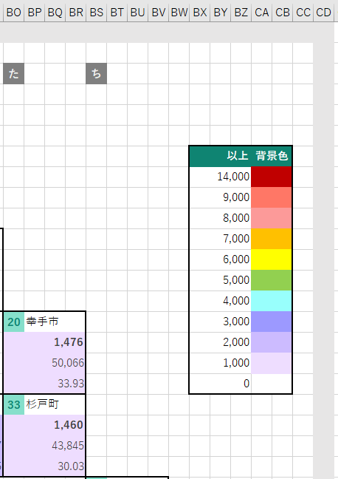

 |  |  |  |  |  | ヒートマップの色の凡例です。

 |  |  |  |  |  |  |  |  |  |  |  |  | 転写先の左上隅セル
R4.0.9.0 |  |  |  |  |  |  |  |  |  |  |  |  | BN10

 |  |  |  |  | 👇 | 以下の黄色い枠内に、［以上］列の数値と、［背景色］を設定してください。

 |  |  |  | A | B | C | D | E | F | G | H
R4.1.0 |  |  | 1 | No | 以上 |  |  | 背景色 |  | 前景色
 |  |  | 2 | 1 | 180
 |  |  | 3 | 2 | 160
 |  |  | 4 | 3 | 140
 |  |  | 5 | 4 | 120
 |  |  | 6 | 5 | 100
 |  |  | 7 | 6 | 80
 |  |  | 8 | 7 | 60
 |  |  | 9 | 8 | 40
 |  |  | 10 | 9 | 20
 |  |  | 11 | 10 | 0

 |  |  |  |  |  |  |  |  |  |  |  |  | 凡例の元データのテーブルの右下隅のセル
R4.3.5.0 |  |  |  |  |  |  |  |  |  |  |  |  | H11
 |  |  |  |  |  |  |  |  |  |  |  |  | 上の黄色い枠に書かれている番地を使ってください。
 |  |  |  | 転写元の範囲
R4.4.0 |  |  |  | B1:F11
 |  |  |  | 上の黄色い枠に書かれている番地を使ってください。

 |  | 手順４

 |  |  |  | 👇 | 以下のボタンを押してください。

 |  |  |  |  |  | ワークシートが生成できたら完了です。

 | 以上
EOF

